Sheet1
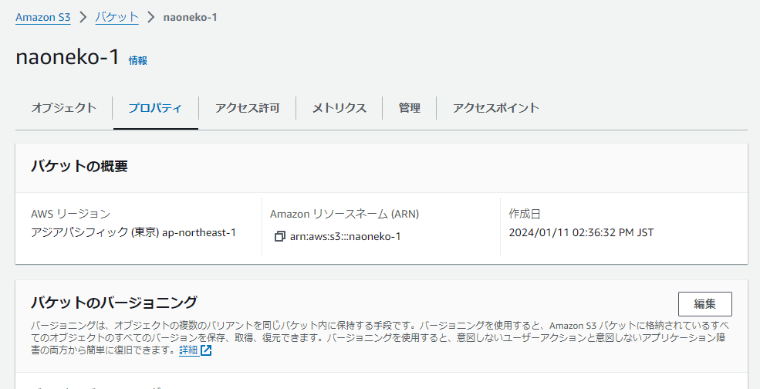
＃アプリケーション名
COACHTECHフリマアプリ

＃作成した目的
模擬案件を通して実開発に近い経験を積む

＃実行環境
Windows10
Ubuntu 20.04.3
PHP 8.2.7
Laravel 8.83.27
MySQL 8.0.26
node.js 12.22.9

＃開発環境導入方法
・Githubから任意のディレクトリに git@github.com:naoneko1974/simulation3.git をクローン。
・simulation3ディレクトリでdocker-compose up -d --build 実行しdockerコンテナを作成。
・PHPコンテナ内で composer install 実行。
・（Windows環境でエラーの場合）simulation3ディレクトリで sudo chmod -R 777 src/* を実行。
・PHPコンテナ内で php artisan migrate および php artisan db:seed 実行。
・ユーザー認証：fortifyを使用
・メール送信：Mailtrapを使用（開発環境）
・PHPUnitテスト環境構築

＃アプリケーションURL
・開発環境
http://localhost

＃機能一覧
・会員登録（利用者）
・ログイン
・ログアウト
・商品一覧取得
・商品詳細取得
・商品検索
・ユーザ商品お気に入り一覧取得
・ユーザ情報取得
・ユーザ購入商品一覧取得
・ユーザ出品商品一覧取得
・プロフィール変更
・商品お気に入り追加
・商品お気に入り削除
・商品コメント追加
・商品コメント削除
・出品
・購入
・配送先変更
・管理：ユーザ招待
・管理：ユーザ削除（論理削除）
・管理：ユーザ復元
・管理：ユーザ削除（物理削除）
・管理：メール送信
・店舗代表：ショップスタッフ招待
・店舗代表：ショップスタッフ削除

＃テーブル設計
usersテーブル（既存）
カラム名 | データ型 | PK | NOT NULL | FOREIGN KEY | 説明
id | unsigned_bigint | ○ | ○
name | varchar(255) |  | ○
email | varchar(255) |  | ○
email_verified_at | timestamp
password | varchar(255) |  | ○
authority | tinyint |  | ○ |  | （追加）1:管理者、2:店舗代表者、3:利用者
introduction | tinyint |  | ○ |  | （追加）0:未招待、1:招待
staff | tinyint |  | ○ |  | （追加）0:未招待、2:招待
two_factor_secert | text
two_factor_recover_codes | text
two_factor_confirmed_at | timestamp
remenber_token | varchar(100)
created_at | timestamp
updated_at | timestamp

itemsテーブル
カラム名 | データ型 | PK | NOT NULL | FOREIGN KEY | 説明
id | unsigned_bigint | ○ | ○
name | varchar(255) |  | ○ |  | 商品名
brand | varchar(100) |  |  |  | ブランド名
price | integer |  | ○ |  | 価格
description | text |  |  |  | 商品説明
img_url | text |  |  |  | 画像url
user_id | unsigned_bigint |  | ○ | users(id)
condition_id | unsigned_bigint |  | ○ | conditions(id)
created_at | timestamp
updated_at | timestamp

likesテーブル
カラム名 | データ型 | PK | NOT NULL | FOREIGN KEY | 説明
id | unsigned_bigint | ○ | ○
user_id | unsigned_bigint |  | ○ | users(id)
item_id | unsigned_bigint |  | ○ | items(id)
created_at | timestamp
updated_at | timestamp

profilesテーブル
カラム名 | データ型 | PK | NOT NULL | FOREIGN KEY | 説明
id | unsigned_bigint | ○ | ○
user_id | unsigned_bigint |  | ○ | users(id)
img_url | text |  |  |  | 画像url
postcode | varchar(8) |  |  |  | 郵便番号
address | varchar(255) |  |  |  | 住所
buiding | varchar(255) |  |  |  | 建物
created_at | timestamp
updated_at | timestamp

commentsテーブル
カラム名 | データ型 | PK | NOT NULL | FOREIGN KEY | 説明
id | unsigned_bigint | ○ | ○
user_id | unsigned_bigint |  | ○ | users(id)
item_id | unsigned_bigint |  | ○ | items(id)
comment | text |  |  |  | コメント
created_at | timestamp
updated_at | timestamp

conditionsテーブル
カラム名 | データ型 | PK | NOT NULL | FOREIGN KEY | 説明
id | unsigned_bigint | ○ | ○
condition | varchar(20) |  | ○ |  | 状態
created_at | timestamp
updated_at | timestamp

category_itemテーブル（中間テーブル）
カラム名 | データ型 | PK | NOT NULL | FOREIGN KEY | 説明
id | unsigned_bigint | ○ | ○
user_id | unsigned_bigint |  | ○ | users(id)
category_id | unsigned_bigint |  | ○ | categories(id)
created_at | timestamp
updated_at | timestamp

categoriesテーブル
カラム名 | データ型 | PK | NOT NULL | FOREIGN KEY | 説明
id | unsigned_bigint | ○ | ○
name | varchar(50) |  | ○ |  | カテゴリ名
created_at | timestamp
updated_at | timestamp

sold_itemsテーブル
カラム名 | データ型 | PK | NOT NULL | FOREIGN KEY | 説明
id | unsigned_bigint | ○ | ○
user_id | unsigned_bigint |  | ○ | users(id)
item_id | unsigned_bigint |  | ○ | items(id)
created_at | timestamp
updated_at | timestamp

purchasesテーブル
カラム名 | データ型 | PK | NOT NULL | FOREIGN KEY | 説明
id | unsigned_bigint | ○ | ○
user_id | unsigned_bigint |  | ○ | users(id)
item_id | unsigned_bigint |  | ○ | items(id)
payment_id | unsigned_bigint |  | ○ | payments(id)
postcode | varchar(8) |  |  |  | 郵便番号
address | varchar(255) |  |  |  | 住所
buiding | varchar(255) |  |  |  | 建物
created_at | timestamp
updated_at | timestamp

paymentsテーブル
カラム名 | データ型 | PK | NOT NULL | FOREIGN KEY | 説明
id | unsigned_bigint | ○ | ○
payment | varchar(50) |  | ○ |  | 支払方法
created_at | timestamp
updated_at | timestamp

staffsテーブル
カラム名 | データ型 | PK | NOT NULL | FOREIGN KEY | 説明
id | unsigned_bigint | ○ | ○
user_id | unsigned_bigint |  | ○ | users(id)
shopcode | tinyint |  | ○ |  | 店舗ユーザid
created_at | timestamp
updated_at | timestamp

＃ER図
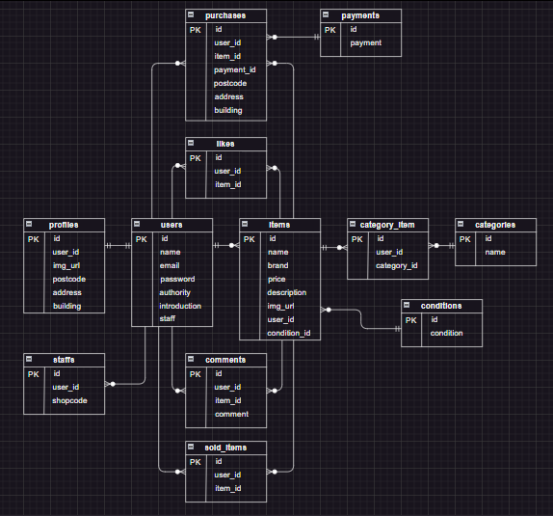

＃画面遷移
「画面遷移図.xlsx」参照

＃その他
・管理者ユーザー
メールアドレス：manager@manage.com
パスワード：password

・管理者から利用者へのメール送信機能の動作確認には、「Mailtrap」を使用。

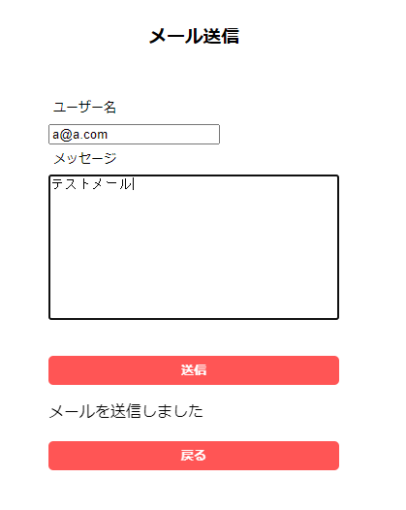
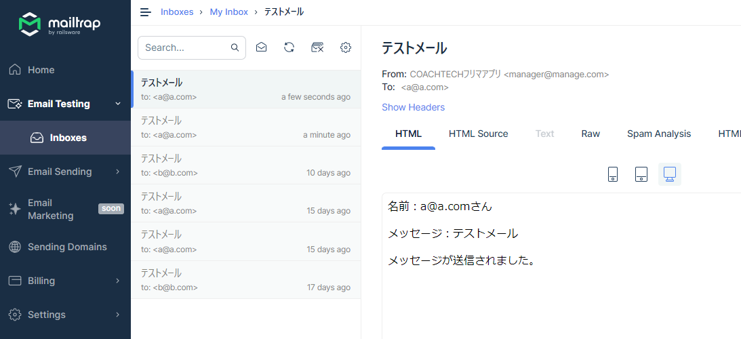

・AWSにて環境構築
EC2
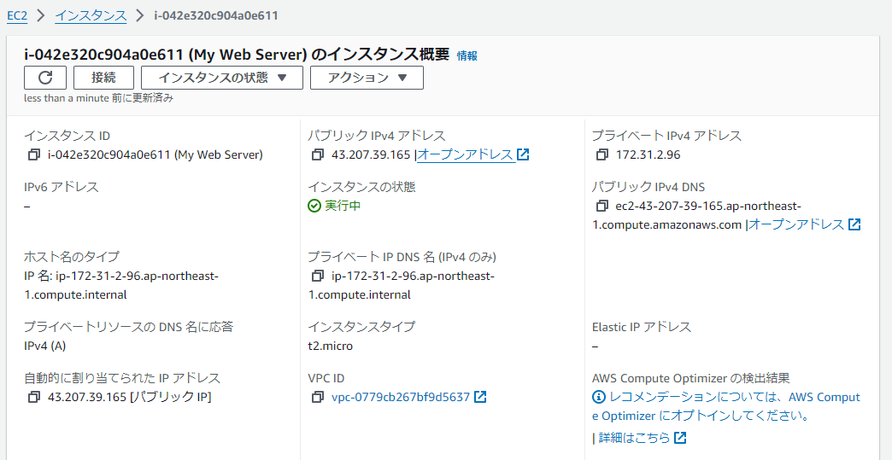
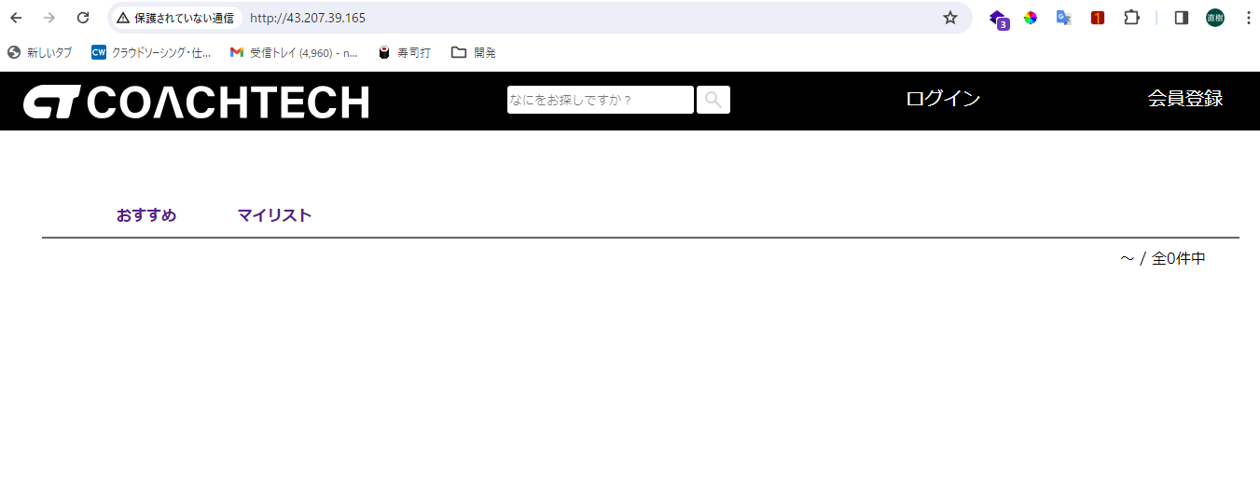

RDS
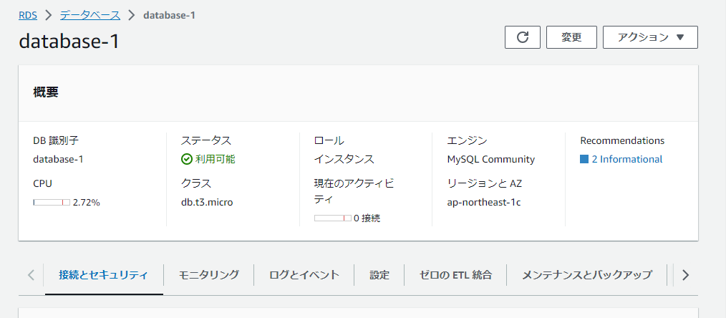
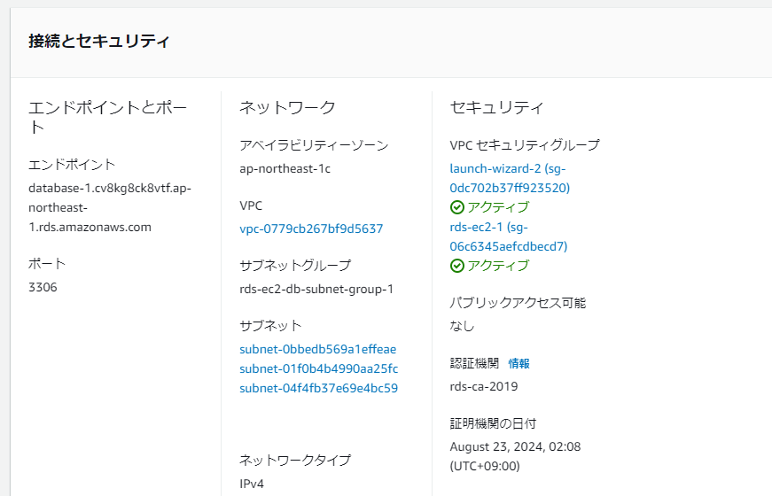

S3

